Лист 1
Прайс-лист
МИР ПРЯЖИ

В валюте: руб. (курс 1).
Цены указаны на 07.08.2020

№ | Номенклатура/ Характеристика номенклатуры | Описание | Изображение | Артикул | Цена | Ед. | Остаток | Ссылка на сайт
 | Мулине 100% хлопок в ассортименте (ассорти) | Мулине 100% хлопок в ассортименте (ассорти) | 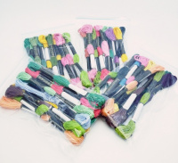 | белка | 75.00 |  |  | Изображение
 | Мулине 100% хлопок в ассортименте (ассорти) |  |  |  | 75.00 | упак | 10 | Изображение
 | Мулине TWO BIRDS 100% хлопок 32/2*6, 100 шт. х 8 м, ассорти | Мулине TWO BIRDS 100% хлопок 32/2*6, 100 шт. х 8 м, ассорти | 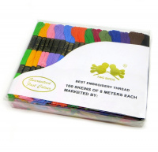 | 0201-1016 MH | 240.00 |  |  | Изображение
 | Мулине TWO BIRDS 100% хлопок 32/2*6, 100 шт. х 8 м, ассорти |  |  |  | 240.00 | упак | 782 | Изображение

